新神戸300
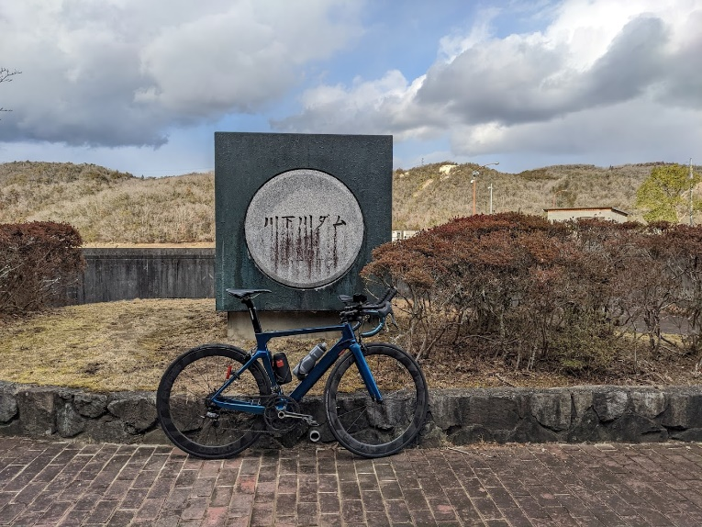
BRM520近畿300km神戸(乙) 山と渓谷

 | ポイント | 道路 | 道路 | 区間 | 合計 |  | 備考 | ＰＣ開閉時間
1 | ＨＡＴなぎさ公園 |  | 市道 | 0.0 | 0.0 |  | 6:00スタート 公園を出て左方向へ進む | 5:30～6:00
2 | 十字路 S | 左折 | 市道 | 0.3 | 0.3 |  | ここからしばらく交通量が多いので気をつけて！！
3 | T字路 S | 右折 | 市道 | 0.9 | 1.2
4 | 二ノ宮橋 S | 左折 | 市道（国体道路） | 1.0 | 2.2
5 | 中山手3丁目 S | 右折 | 市道（トアロード） | 1.3 | 3.5 |  | 北野の街中へ突入
6 | 山本通3丁目 Ｓ | 左折 | 市道 | 0.3 | 3.8
7 | ト字路 S | 右折 | 市道（奥再度山ドライブウェイ） | 0.2 | 4.0 |  | 奥再度山ドライブウェイへ。アップダウンはきつい！！
8 | （通過チェック・フォトコントロール）① 再度公園入口 | 直進 | 市道（奥再度山ドライブウェイ） | 5.3 | 9.3 |  | 「再度公園外国人墓地」と書かれた木製看板をバックに自転車の写真を撮ること
9 | Ｔ字路 | みちなり直進 | 奥再度山ドライブウェイ | 1.0 | 10.3 |  | 左にいかないように！！
10 | 五辻 T字路 | 左折 | 県道16号（西六甲ドライブウェイ） | 1.7 | 12.0
11 | 小部峠 Ｓ | 右折 | 国道428号 | 1.5 | 13.5 |  | ここから国道428号（有馬街道）。交通量多いので気をつけること
12 | 梅ノ木谷 S | 右折 | 国道428号 | 2.3 | 15.8
13 | 皆森 Ｓ | 左折 | 国道428号→県道85号 | 0.5 | 16.3
14 | 御坂東 Ｓ | 左折 | 県道38号 | 12.4 | 28.7
15 | 神電恵比寿駅前 S | 右折 | 県道38号 | 5.5 | 34.2 |  | 変則五差路につき注意。少し先の左側にマックスバリューが見えます。
16 | 福井 S | 右折 | 県道20号 | 2.1 | 36.3
17 | Ｔ字路 | 左折 | 県道18号 | 6.4 | 42.7 |  | 加古川沿いに出ます。交通量が多いので注意！！
18 | 上荘橋東詰S | 右折 | 県道65号～市道～国道372号 | 1.3 | 44.0 |  | 橋を右折しひたすら直進。
19 | 竹の門S | 左折してすぐ右折 | 国道372号 | 19.6 | 63.6 |  | 信号が連続して二つあります
20 | 五軒邸北口S | 左折 | 国道372号 | 0.3 | 63.9
21 | 壱丁町S | 右折 | 市道→県道5号 | 0.6 | 64.5 |  | 右折後、姫路城を通過。交通量や観光客が多いので注意。
22 | 長池東S | 右折 | 県道5号→県道72４号→国道29号 | 7.5 | 72.0 |  | ここからひたすら直進です。
23 | PC１ ローソン宍粟一宮店 | 直進 | 国道29号 | 36.2 | 108.2 |  | 左側。レシート取得 | 8:41～12:42
24 | 安積橋 S | 直進 | 県道6号 | 0.5 | 108.7 |  | 直進、左へ行かないこと。
25 | ト字路 | 右折 | 県道39号 | 7.0 | 115.7 |  | 福知渓谷へ。「山と渓谷」第一ステージスタート！！ 上って4キロぐらいのところに「文殊の水」という無料の水があります。
26 | ト字路 | 右折 | 県道39号 | 7.1 | 122.8 |  | 直進しないこと！！！
27 | （通過チェック・フォトコントロール）② 砥峰高原 | 直進 | 県道39号 | 2.1 | 124.9 |  | 大河ドラマや映画のロケ看板をバックに自転車撮影
28 | 十字路 | 左折 | 県道39号 | 11.6 | 136.5 |  | 播但線と川沿いの道を気持ちよく快走
29 | Y字路 | 右折 | 町道 | 2.9 | 139.4 |  | 細い道を下っていく
30 | T字路 | 右折 | 町道 | 0.2 | 139.6 |  | 川沿いの気持ちいい道を快走
31 | 十字路 | 左折 | 市道 | 5.7 | 145.3 |  | 右手の橋が目印
32 | 十字路 | 左折 | 市道 | 0.2 | 145.5
33 | 生野 S | 右折 | 国道312号 | 0.1 | 145.6
34 | PC2 ローソン生野インター店 | 直進 | 国道312号 | 0.1 | 145.7 |  | 左側。レシート取得 | 9:48～15:14
35 | ト字路 S | 右折 | 町道 | 0.8 | 146.5 |  | 生野の街中へ
36 | 十字路 | 左折 | 町道→国道429号 | 0.4 | 146.9 |  | 国道429号へ。ここから「山と渓谷」第２ステージスタート！！ 生野銀山湖、黒川渓谷をお楽しみください。
37 | Ｔ字路 | 左折 | 国道429号 | 9.5 | 156.4 |  | 青垣方面へ。青垣峠の下りは道も細くガードレールもありません。大変危険なので安全に下ってください。
38 | 十字路 | 左折 | 国道427号 | 14.7 | 171.1 |  | 国道427号へ。
39 | 通過チェック③ ローソン青垣町小倉店 | 直進 | 県道7号 | 6.2 | 177.3 |  | 左側。レシート取得。
40 | 御油 S | 左折 | 県道7号 | 5.8 | 183.1
41 | 稲継 S | 右折 | 国道175号 | 7.6 | 190.7
42 | PC3 ローソン山南草部店 | 直進 | 国道175号 | 8.3 | 199.0 |  | 左側。レシート取得。 | 11:21～18:46
43 | 井原南 S | 左折 | 県道77号 | 3.2 | 202.2
44 | 谷川 S | 左折 | 県道77号 | 2.6 | 204.8
45 | T字路 | 右折 | 県道77号 | 5.5 | 210.3 |  | この後篠山川沿いの渓谷沿いの道を遡上
46 | ト字路 | 右折 | 県道77号 | 4.3 | 214.6 |  | トンネルは自転車通行禁止、旧道へ。
47 | T字路 | 右折 | 県道77号 | 1.8 | 216.4 |  | 旧道から合流
48 | 京口橋北詰 S | 右折 | 県道77号→国道372号 | 8.5 | 224.9
49 | 日置北 Ｓ | 右折 | 県道12号 | 5.2 | 230.1 |  | 定番の城東トンネルへの上りです。
50 | （通過チェック・フォトコントロール）④ 城東トンネル 入口 | 直進 | 県道12号 | 4.5 | 234.6 |  | 城東トンネルをバックに自転車の写真を取ること。 ここから九十九折の下り。気をつけて下ってください。
51 | ト字路 | 右折 | 県道319号 | 14.0 | 248.6 |  | やや勾配のある坂を上ります
52 | 十字路 | 左折 | 県道319号 | 2.1 | 250.7
53 | ト字路 | 右折 | 県道33号 | 2.6 | 253.3
54 | ト字路 | 右折 | 市道→県道327号 | 3.7 | 257.0 |  | この先ダムあり。道が細いので気をつけること。
55 | PC4 川下川ダム | 直進 | 県道327号 | 3.7 | 260.7 |  | 川下川ダム石碑をバックに自転車の写真をとること。写真のプロパティを通過証明とします | 13:17～22:54
56 | 道場東 S | 左折 | 国道176号 | 8.4 | 269.1
57 | 新明治橋 S | 右折 | 県道82号 | 3.9 | 273.0
58 | 松栄橋 S | 左折 | 市道 | 1.0 | 274.0
59 | Ｔ字路 S | 右折 | 県道82号 | 0.8 | 274.8
60 | 金仙寺湖 Ｓ | 左折 | 県道82号 | 0.1 | 274.9
61 | 船坂 S | 左折 | 県道51号 | 3.6 | 278.4 |  | 角にローソンありますが23時でしまります
62 | 船坂小学校前 | 右折 | 県道82号 | 0.4 | 278.8 |  | 下り坂を右折なので気をつけること！！ここから通称ハニー坂。 斜度のきついアップダウンが続きます。九十九折のくだりは気をつけること！！
63 | T字路 | 左折 | 県道16号 | 5.2 | 284.0
64 | 盤滝トンネル東 Ｓ | 右折 | 県道16号 | 0.4 | 284.4 |  | 交通量多いので注意
65 | Y字路 | 左側側道へ | 県道82号 | 0.9 | 285.3 |  | 右は自転車不可。左側の道を進み県道82号線へ。しばらくすると甲寿橋の交差点を直進。その先、住宅街なので歩行者に注意すること。
66 | 神楽町 S | 右折 | 国道2号線 | 6.5 | 291.8 |  | 2号線なので、無理せず安全に走ってください。
67 | ゴールＰＣ ローソン灘烏帽子町一丁目店 | 左折 | 国道2号線 | 9.2 | 301.0 |  | レシート取得すること。取得したらゴール受付マクドナルドへ移動 | 14:30～21)01:30
68 | 岩屋 S | 右折 | 国道2号線 | 1.5 | 302.5 |  | 歩道橋をわたってください。
69 | ゴール受付 マクドナルド 2号線脇浜店 | 左側 | 国道2号線 | 1.0 | 303.5 | お疲れ様でした。ゴール受付を行ってください。 |  | ゴール受付は2:00迄

（集合・ゴール地点） |  |  | （通過チェック・フォトコントロール）① 再度公園入口
HATなぎさ公園は安藤忠雄氏設計ということもあり、なかなかややこしいです。 |  |  | 「再度公園外国人墓地」と書かれた木製看板をバックに自転車の写真を撮ること。
集合・ゴールエリアの写真を掲載します。

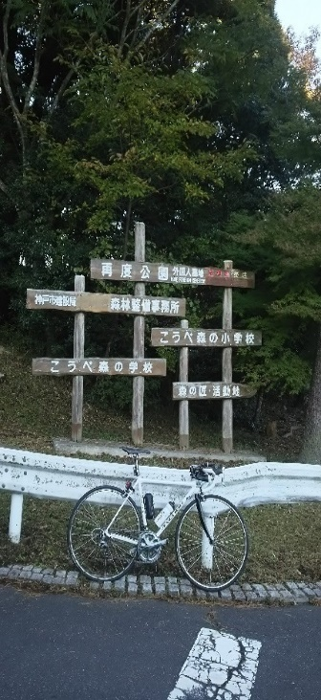
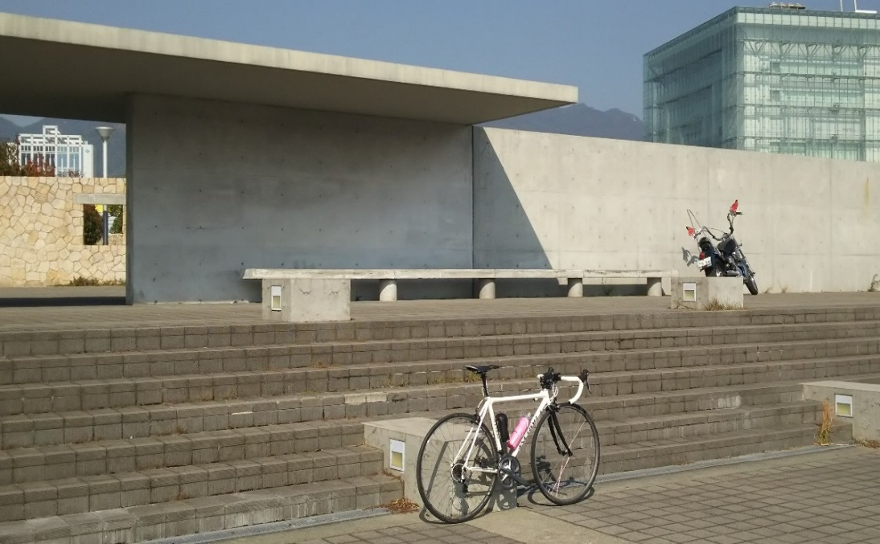

（通過チェック・フォトコントロール）②砥峰高原 |  |  | （通過チェック・フォトコントロール）③城東トンネル 入口
大河ドラマロケ地看板をバックに写真を撮ること |  |  | 城東トンネル入口をバックに自転車の写真を取ること
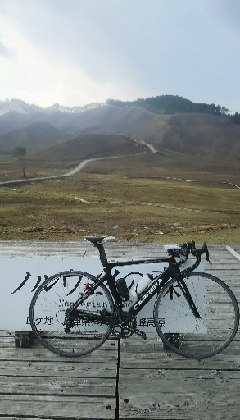
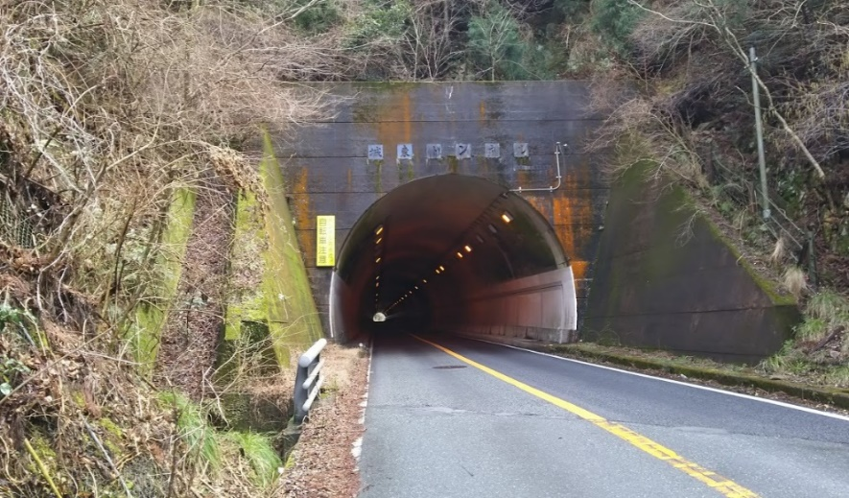

PC4 川下川ダム

